Задание 1
X | Y | Ŷ1 | Ŷ2 | X на Y
46.96 | 77.75 | 75.2175837 | 78.76639481 |  | b | a
87.4 | 87.67 | 82.097303042 | 80.874308248 |  | 0.17012164545 | 67.22867123 |  | tэмп | 0.82164027849
95.77 | 85.04 | 83.521221214 | 80.315456197 |  | 0.20705124846 | 16.566862525
81.27 | 80.01 | 81.054457355 | 79.246625089 | R2 | 0.036149365167 | 9.1485836751 |  |  | 2.1009220402
74.04 | 64.54 | 79.824477859 | 75.959385082 | F | 0.67509274725 | 18
90.33 | 80.21 | 82.595759463 | 79.289123344 |  | 56.502956328 | 1506.5384987
75.03 | 70.21 | 79.992898288 | 77.164210605 | n | 20
79.22 | 70.95 | 80.705707982 | 77.321454148 | α | 0.05 |  |  | H0:
Линии регресии на поле корреляции
76.88 | 83.14 | 80.307623332 | 79.911722777 | r | 0.19012986395 |  |  | r≠0
81.09 | 81.29 | 81.023835459 | 79.51861392 | Fтабл | 4.4138734192 |  |  | H1:
76.44 | 56.84 | 80.232769808 | 74.323202272 |  |  |  |  | r>0
73.83 | 87.05 | 79.788752313 | 80.742563658
78.17 | 83.28 | 80.527080254 | 79.941471555
81.73 | 88.29 | 81.132713312 | 81.006052838
91.21 | 83.95 | 82.745466511 | 80.083840709
83.88 | 82.18 | 81.49847485 | 79.707731154 | Y на X
69.9 | 88.63 | 79.120174247 | 81.078299871 |  | b | a
75.57 | 92.09 | 80.084763976 | 81.813519679 |  | 0.21249127394 | 62.245198261 |  |  | 0.82164027849
87.94 | 79.39 | 82.18916873 | 79.1148805 |  | 0.25861837535 | 21.00473943
81.36 | 92.22 | 81.069768303 | 81.841143544 | R2 | 0.036149365167 | 10.22455999 |  |  | 2.1009220402
 |  |  |  | F | 0.67509274725 | 18
 |  |  |  |  | 70.575294167 | 1881.7492858

 |  |  |  |  | tэмп<tкр |  | между X и Y отсутсвует статистически значимая корреляция

Задание 3
1. Назовите виды зависимостей между признаками, которые могут иметь место в научном исследовании. | 4. Сформулируйте основные задачи корреляционного анализа. | 6. Приведите пример линейной положительной корреляционной связи между признаками. Ответ обоснуйте. | 9. Какой вывод делает исследователь, если выборочный коэффициент корреляции Пирсона равен: | 12. Опишите форму корреляционной таблицы.
 |  |  |  | Таблица имеет следующий вид:
1) Прямая причинно-следственная связь между переменными (переменная х определяет значение переменной у) | 1. Установление направления корреляционной связи. 2. Установление формы связи (линейная, нелинейная). 3. Измерение тесноты связи с помощью ее количественной оценки – коэффициента корреляции. 4. Проверка значимости коэффициента корреляции, который выступает мерой связи между случайными величинами. |  | 1) r = -0,75; 2) r = 0,92; 3) r = 0,15
 |  | Если связь коэффициент корреляции равен 1, то мы можем сделать вывод, что признаки линейно положительно связаны между собой. | 1) Корреляция сильная, отрицательная. 2) Корреляция сильная, положительная. 3) Корреляция слабая, положительная.

2) Обратная причинно-следственная связь между переменными (переменная у определяет значение переменной х)

 |  | 7. Приведите пример линейной отрицательной корреляционной связи между признаками. Ответ обоснуйте. | 10. Как проверить значимость коэффициента корреляции? | 13. Какую корреляционную зависимость называют линейной?
3) Связь вызвана третьей (скрытой) переменной. |  |  | Есть два способа: 1) Найти значение эмпирического t-критерия Стьюдента и сравнить его с критическим значением. 2) Найти значение эмпирического значение коэффициента корреляция и сравнить с критическим значением.
4) Взаимосвязь вызвана несколькими скрытыми переменными. |  |  |  | При которой коэффициент корреляции между признаками равен единице.
 | 5. Приведите пример положительной корреляционной связи между признаками. Ответ обоснуйте. | Если связь коэффициент корреляции равен -1, то мы можем сделать вывод, что признаки линейно отрицательно связаны между собой.
5) Связи нет, наблюдаемая зависимость случайна.
 | Если коэффициент корреляции Пирсона больше нуля (r > 0), то корреляционная связь между переменными положительная. |  |  | 14. Что следует сказать о зависимости двух случайных величин, если коэффициент корреляции равен нулю? Если коэффициент корреляции равен единице? Если коэффициент корреляции равен минус единице?
2. Какая зависимость между признаками называется статистической? Приведите пример. |  |  | 11. В чем состоит различие между функциональной и статистической зависимостью между случайными величинами?
 |  | 8. Сформулируйте свойства коэффициента корреляции Пирсона.
Статистической называется зависимость, при которой изменение одной случайной величины влечет изменение распределения другой случайной величины.
 |  | 1. Коэффициент корреляции явялется безразмерной величиной и его значение не зависит от единиц измерения признаков X и Y. 2. Если r > 0, то корреляционная связь между переменными положительная, если r < 0, то корреляционная связь между переменными отрицательная. 3. По модулю коэффициент корреляции Пирсона равен еденице тогда и только тогда, когда X и Y линейно зависимы. 4. В зависимости от того, насколько приближается к 1, различают сильную (0,7 - 1), умеренную (0,4 - 0,7) и слабую (0,1 - 0,4) связь. | Если каждому определенному значению факторного признака Х соответствует по определенному закону вполне определенное значение результативного признака Y , то такой вид причинной зависимости называется функциональной связью. | Если коэффициент корреляции равен нулю, то обе переменные линейно независимы друг от друга. Если коэффициент корреляции равен единице, то переменные положительно линейно зависимы. Если коэффициент корреляции равен минус единице, то переменные отрицательно линейно зависисмы.

При изменении доходов гражданина, изменяется и размер его трат.

 | В данном примере r = 0,91 и корреляционная связь между временем подготовки к экзамену и оценкой близка к линейной положительной. Данную сильную положительную связь, видно на рисунке:
3. В чем отличие терминов «корреляционная связь» и «корреляционная зависимость»? |  |  | Статистической называется зависимость, при которой изменение одной случайной величины влечет изменение распределения другой случайной величины.

Корреляционная связь представляет собой зависимость среднего значения результативного признака от изменения факторного признака, а корреляционная зависимость представляет собой функциональную зависимость между значениями одной переменной и условным математическим ожиданием другой переменной.
 | 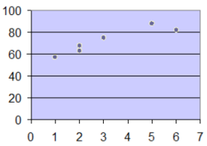

1. Что такое регриссионный анализ? | 5. Запишите уравнения прямых регрессий X на Y и Y на X. | 8. Как проверяется адекватность простой линейной регрессии?
Регрессионный анализ - это статистический метод, устанавливающий количественно форму зависимости двух случайных величин, между которыми существует корреляционная связь. | Уравнение выборочной линейной регрессии Y на X:
 |  | Для количественной проверки гипотезы об адекватности можно использовать так называемый F-критерий (критерий Фишера):

2. Что такое эмпирическая простая линейная регрессия? | Уравнение линейной регрессии X на Y:
Эмпирическая функция Y=ϕ(X) - функция, которая точно описывает экспериментальные данные. График такой функции проходит через точки (xi,yi), i=1͞,n.

 |  | Для расчета дисперсии адекватности и общей дисперсии производится по следующим формулам:

3. В чем состоит метод наименьших квадратов?
МНК позволяет получить такие коэффициенты a,b уравнения регрессии, чтобы сумма квадратов отклонений наблюдаемых y от теоретических y была минимальна.
 | 6. Как ведут себя прямые регрессии при r → 0 и r → +/-1
 | Если r->+-1, то обе прямые регрессии совпадают.
 | Если r->0, то обе прямые регрессии перпендикулярны.

4. Запишите формулы для вычисления параметров эмпирической простой линейной зависимости. | 7. Какая регрессия называется адекватной опытным данным? | Первый показатель f1=n-(k+1),n-число опытных данных, k-число изучаемых данных. Для однофактороного анализа f=n-2.

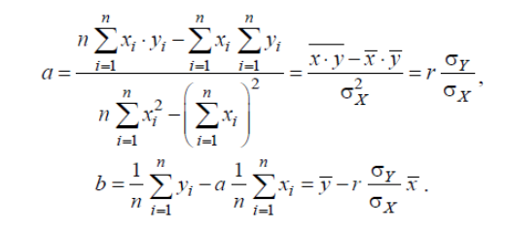 | Линейная регрессионная модель называется адекватной, если предсказанные по ней значения переменной y согласуются с результатами наблюдений.
 |  | Второй показатель f2=n-m, где m - количество вычисленных констант для переменной y. В случае линейной регрессии m=1, тогда f2=n-1.

Задание 4
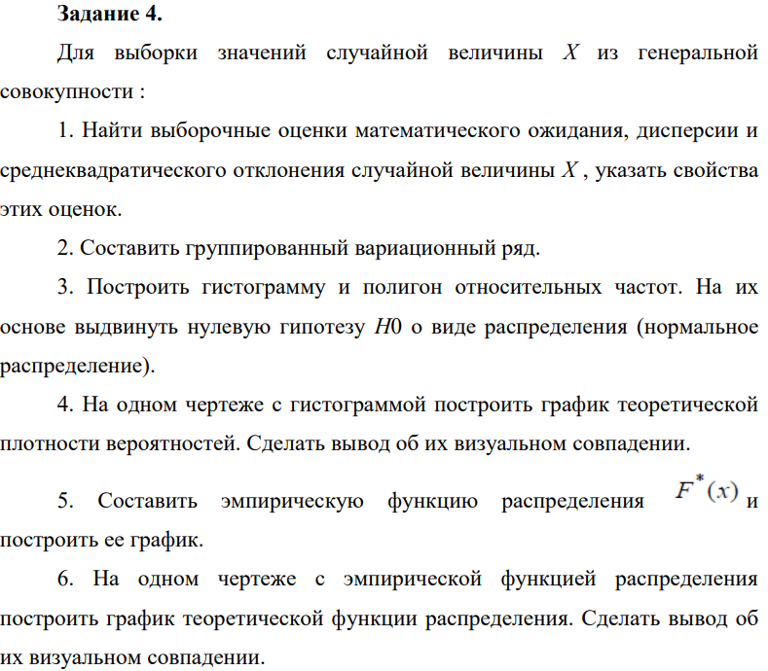

 | 2512 | 2423 | 2425 | 1140 | 2515 | 2516 | 2428 | 2427 | 1605 | 1606 | 1510 | 2517 | 2426 | 1168 | 817 | 892 | 891 | 1169 | 1322 | 1321 | 1320 | 1319 | 2405 | 2501 | 1665 | 1666 | 2401 | 2402 | 2403 | 2406 | 1502 | 1623 | 2502 | 1503 | 2503

2512 |  | M(X) | 1878.6 | Величина выборочного среднего, равная 1878,6, характеризует среднее значение признака X, т.е. среднее значение составило 1878,6
2423 |  | σ | 591.84714243 | Среднее квадратическое отклонение описывает абсолютный разброс значений показателя X и в данном случае составляет 591,8471
2425 |  | s | 600.48770375 |  |  | Интервальный ряд |  | ni | Pi | ni' | ni-ni' | (ni-ni')2 | (ni-ni')2/ni' |  | wi | wi/h
1140 |  | n | 35 |  |  | 817 | 1100.3333333 | 3 | 0.058938697137 | 2.0628543998 | 0.9371456002 | 0.87824187597 | 0.42574108771 |  | 0.085714285714 | 0.0003025210084 | 958.66666667
2515 |  | m | 6 |  |  | 1100.3333333 | 1383.6666667 | 7 | 0.10742976967 | 3.7600419384 | 3.2399580616 | 10.497328241 | 2.7918114778 |  | 0.2 | 0.00070588235294 | 1242
2516 |  | min | 817 |  |  | 1383.6666667 | 1667 | 8 | 0.15736897414 | 5.5079140949 | 2.4920859051 | 6.2104921585 | 1.1275579197 |  | 0.22857142857 | 0.00080672268908 | 1525.3333333
2428 |  | max | 2517 |  |  | 1667 | 1950.3333333 | 0 | 0.18526736355 | 6.4843577244 | -6.4843577244 | 42.046895098 | 6.4843577244 |  | 0 | 0 | 1808.6666667
2427 |  | h | 283.33333333 |  |  | 1950.3333333 | 2233.6666667 | 0 | 0.17529540613 | 6.1353392144 | -6.1353392144 | 37.642387276 | 6.1353392144 |  | 0 | 0 | 2092
1605 |  |  |  |  |  | 2233.6666667 | 2517 | 17 | 0.13330049366 | 4.6655172782 | 12.334482722 | 152.13946401 | 32.609345318 |  | 0.48571428571 | 0.0017142857143 | 2375.3333333
1606 |  |  |  |  | сумм |  |  | 35 |  |  |  |  |  |  | 1 | 0.0035294117647
Гистограмма относительных частот
Полигон относительных частот
1510
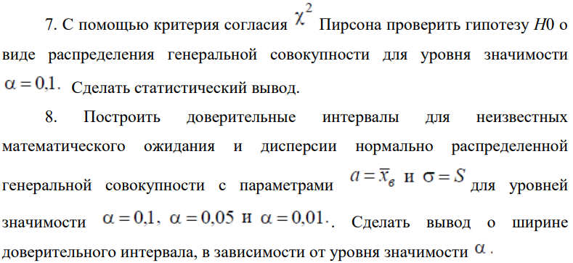
2517 |  |  |  |  |  |  |  |  | 0.81760070429 | 28.61602465 | 6.3839753498 | 249.41480866 | 49.574152742
2426
1168
817
892
891
1169
1322
1321
1320
1319
2405
2501
1665
1666 |  |  |  |  |  |  |  |  | Эмпирическая функция
2401 |  | H0: |  |  |  |  |  |  | 0 | при x<=817,333
2402 |  | Случайная величина X распределена нормально |  |  |  |  |  |  | 0.085714285714 | при 817<x<=1100,333
2403 |  |  |  |  |  |  |  |  | 0.28571428571 | при 1100,333<x<=1383,667
2406 |  |  |  |  |  |  |  | F*(X) = | 0.51428571429 | при 1383,667<x<=1667
График эмпирической функции
1502 |  |  |  |  |  |  |  |  | 0.51428571429 | при 1667<x<=1950,333
1623 |  |  |  |  |  |  |  |  | 0.51428571429 | при 1950,333<x<=2233,667
2502 |  |  |  |  |  |  |  |  | 1 | при x>2233,667
1503
2503
#N/A |  |  |  |  |  |  |  |  | 700 | 0
#N/A |  |  |  |  |  |  |  |  | 817 | 0
#N/A |  |  |  |  |  |  |  |  | 817 | 0.085714285714
#N/A |  |  |  |  |  |  |  |  | 1100.3333333 | 0.085714285714
#N/A |  |  |  |  |  |  |  |  | 1100.3333333 | 0.28571428571
#N/A |  |  |  |  |  |  |  |  | 1383.6666667 | 0.28571428571
#N/A |  |  |  |  |  |  |  |  | 1383.6666667 | 0.51428571429
#N/A |  |  |  |  |  |  |  |  | 1667 | 0.51428571429
#N/A |  |  |  |  |  |  |  |  | 1667 | 0.51428571429
#N/A |  |  |  |  |  |  |  |  | 1950.3333333 | 0.51428571429
#N/A |  |  |  |  |  |  |  |  | 1950.3333333 | 0.51428571429
 |  |  |  |  |  |  |  |  | 2233.6666667 | 0.51428571429
 |  |  |  |  |  |  |  |  | 2233.6666667 | 1
 | Наблюдаемое значение критерия |  |  |  |  |  |  |  | 2517 | 1
 | χ2набл | 32.609345318
 | α | 0.1
 | k=s-2 | 4
 | χ2(0,1, 4) | 7.7794403397

 | χ2набл > χ2кр |  |  |  | α | 0.1 |  |  | α | 0.05 |  |  | α | 0.01

 | Гипотеза о нормальном распределении не принимается

 | a=x̄в | 1878.6 |  | 1714.0481423 |  | 2043.1518577 |  | 1682.5243678 |  | 2074.6756322 |  |  | 1620.9129389 |  | 2136.2870611
 | σ=s | 591.84714243

1. | xγ | 1.644853627 |  |  |  |  |  | 2. | xγ | 1.9599639845 |  |  | 3. | xγ | 2.5758293035

 |  | 164.55185774 |  |  |  |  |  |  |  | 196.07563218 |  |  |  |  | 257.68706112

 |  |  |  |  | С уменьшением α доверительный интервал для мат.ожидания расширяется

 | q(γ,n) | 0.13
 | q(γ,n) | 0.26
 | q(γ,n) | 0.38 |  | 514.90701391 | σ | 668.78727094
 | n | 35 |  | 437.9668854 | σ | 745.72739946
 | γ | 0.9 |  | 366.94522831 | σ | 816.74905655
 | γ | 0.95
 | γ | 0.99 |  | с уменьшннием α доверительный интервал для ср. кв. отклонения расширяется

Задание 5
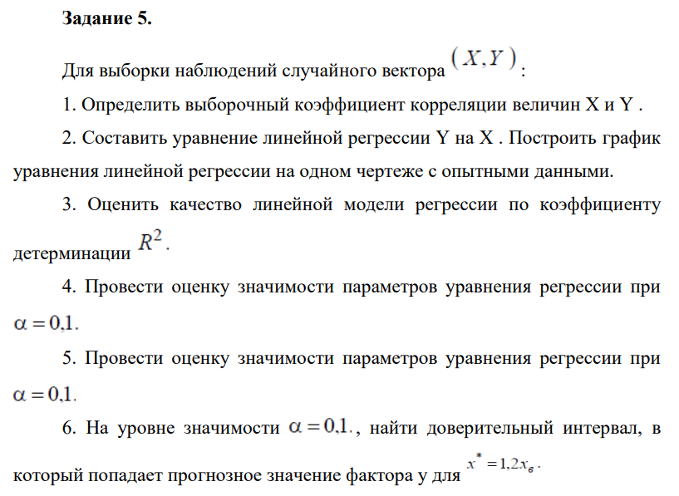
X | Y | Ŷ
4.57 | 3.3558 | 4.2982373429 |  |  | xв | 4.0659333333
3.017 | 3.825 | 4.2757135759 |  |  | Dв | 1.0881685956
3.511 | 3.499 | 4.2828782513
4.393 | 5.793 | 4.2956702426 |  | 0.014503391456 | 4.2319568439
5.522 | 3.975 | 4.3120445715 |  | 0.20290455475 | 0.8517154631
3.066 | 4.913 | 4.2764242421 | R2 | 0.00018243924863 | 1.1593124971
4.657 | 5.036 | 4.2994991379 | F | 0.0051092310858 | 28
Линия регрессии на поле корреляции
5.143 | 4.547 | 4.3065477862 |  | 0.0068668345057 | 37.632153044
3.824 | 5.904 | 4.2874178128
3.248 | 6.784 | 4.2790638593
3.105 | 3.708 | 4.2769898744 | r | 0.01350700739
3.857 | 5.002 | 4.2878964247 | Fтабл | 2.8938464555
3.701 | 3.124 | 4.2856338957
3.662 | 3.725 | 4.2850682634
5.194 | 3.165 | 4.3072874591
3.19 | 3.103 | 4.2782226626
2.405 | 3.271 | 4.2668375004
2.807 | 3.128 | 4.2726678637
3.824 | 2.958 | 4.2874178128
3.631 | 6.284 | 4.2846186583
4.879 | 3.372 | 4.3027188908
6.959 | 3.533 | 4.332885945 |  |  | F<Fтабл
4.354 | 3.143 | 4.2951046103
3.651 | 5.197 | 4.2849087261 |  |  | Коэффициент детерминации и уравнение в целом статистически не значимы
5.426 | 4.478 | 4.3106522459 |  |  |  | α | 0.1
3.229 | 3.528 | 4.2787882949
3.547 | 5.927 | 4.2834003734 |  |  | ta | 4.968744877
3.296 | 5.231 | 4.2797600221 |  |  | tb | 0.071478885594
4.025 | 3.502 | 4.2903329945 |  |  | tтабл | 1.692360309
6.285 | 5.717 | 4.3231106592

 |  |  |  |  | ta>tтабл | параметр a статистически значим
 |  |  |  |  | tb<tтабл | параметр b статистически не значим

 |  |  |  |  |  | α | 0.01
 |  |  |  | ta | 4.968744877
 |  |  |  | tb | 0.071478885594
 |  |  |  | tтабл | 2.7332766424

 |  |  |  | ta>tтабл | параметр a статистически значим
 |  |  |  | tb<tтабл | параметр b статистически не значим

 |  |  |  | yp | 4.3027206312 |  |  | E | 2.0065293079
 |  |  |  |  |  |  |  | t(α; n-2) | 1.692360309 | α | 0.1

 |  |  |  | 2.2961913233 | y | 6.3092499391

